Sheet1
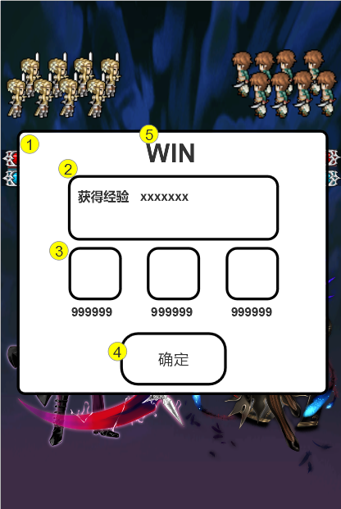
奖励界面
编号 | ui名称 | ui规格（宽*高） | 示意图（仅供参考） | 备注 | 功能 | 命名 | 界面整体效果
1 | 奖励底框 | 585*500 |  | 1 2号资源可合并为一张底框，即底框2镶嵌在底框1内
2 | 说明底框 | 396*123
3 | 物品底框 | 100*100
4 | 确定按钮 | 200*100 |  | 通用弹出框确定按钮 | 点击确定键，返回任务界面
5 | 战斗胜利&战斗失败的艺术字 | 高度60

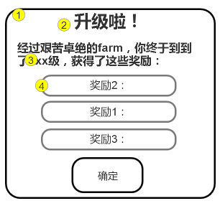
升级界面
6 | 升级界面背景 | 586*531
7 | 升级提示艺术字 | 193*57
8 | 升级说明文字框 | 509*85 |  | 可设计成凹槽
9 | 升级奖励底框 | 377*61 |  | 可设计成凹槽

